Quantidade Tomadas
Comodo | Area (m²) | Perimetro (m) | Numero Pontos de Tomada |  | Potencia Tomada | Numero Lampadas | Potencia Lampadas | TOMADAS | ILUMINAÇÃO
 |  |  | Minimo | Escolhido

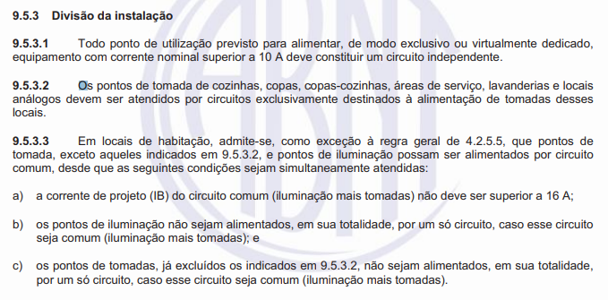

TOTAL |  |  |  |  |  |  | 0 VA

Lista Materiais
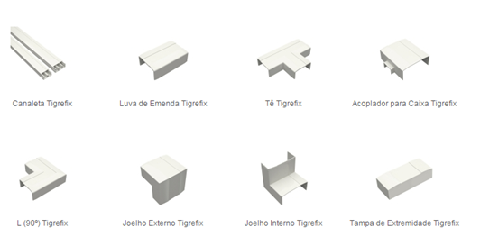
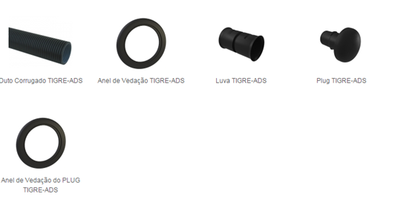
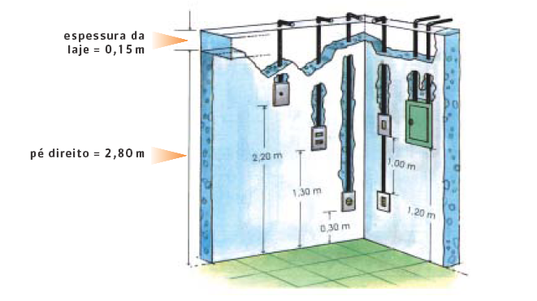
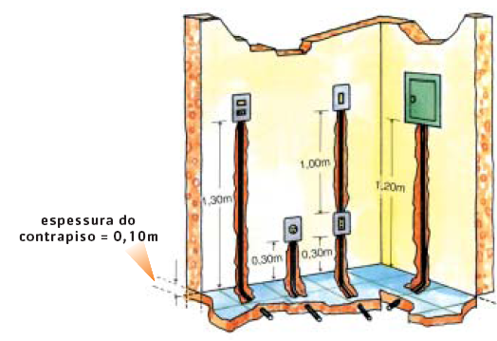
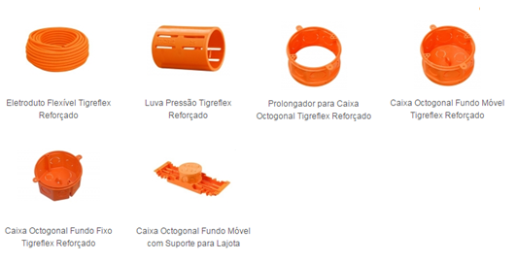
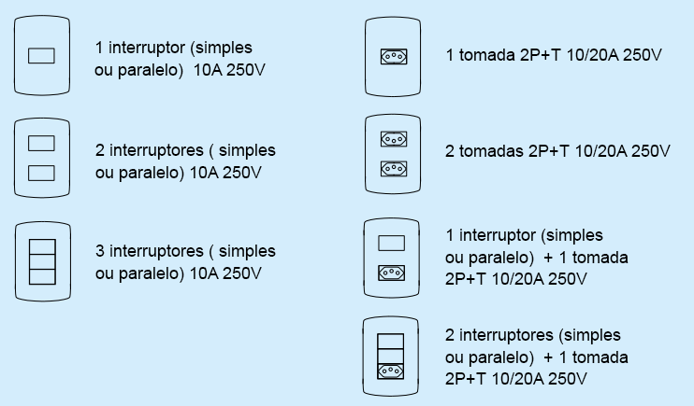
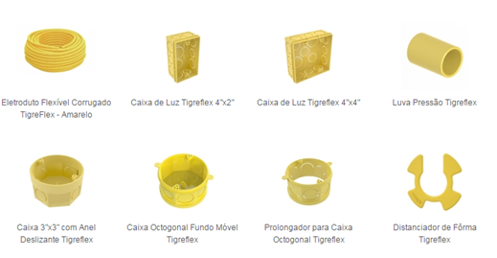
Item | Descrição | Unid | Quant.
 |  |  |  | 311.5016
 |  |  |  | 210.8615
 |  |  |  | 173.8895
 |  |  |  | 51.3365 | 50 | 25
 |  |  |  | 51.3365
 |  |  |  | 51.3365
 |  |  |  | 3
 |  |  |  | 1
 |  |  |  | 1
 |  |  |  | 4.65
 |  |  |  | 155.6344

